説明書(追加申請時)
【物品の買入れ又は製造、修繕の契約及び役務の提供】

 | 本宮市（以下「本市」と言います。）が発注する建設工事、測量等の委託、物品の買入れ又は製
 | 造、修繕及び役務の提供に係る競争入札に参加しようとする方は、本市に対し「入札参加資格
 | 審査申請」を行い、資格の認定を受け「有資格業者」となる必要があります。
 | 今回、令和８年度の入札参加資格に係る審査申請の受付をしますので、本手引きを十分
 | 確認し書類を作成してください。

1 | 基本事項
◇ | 受付期間及び審査基準日
 | 受付期間 ： 令和7年１１月4日（火）～令和7年１２月１5日（月）
 | 審査基準日： 令和7年８月１日（金）

◇ | 受付方法
 | 郵送（原則としてレターパックライト） | ※到着確認の対応はとれませんので
 | 持参 | 配送状況が確認できるレターパック
 | 電子申請 | での郵送をお願いします。

 | ※受付期間終了後の日付の電子申請又は消印で到着したものについては、一切受け付けを
 | 行いませんのでご注意ください。

◇ | 提出先（問合わせ先）
 | 〒969-1192
 | 福島県本宮市本宮字万世212番地
 | 本宮市 財務部 財政課 契約管財係 | ℡ | 0243-24-5306
 |  | Fax | 0243-34-3138
◇ | 有効期間
 | 令和8年４月１日～令和９年３月３１日

◇ | 登録業種
 | 分類品目表をご覧ください。

2 | 入札参加資格審査事務の流れ

申請書類提出（郵送・持参・電子申請）

受付（R7.11.4～R7.12.15）

書類審査

書類の不備がある場合
郵送又は持参の場合、電話で修正を依頼
電子申請の場合、メールにて修正を依頼
【修正期限】令和7年12月26日（金）
申請に不備がある場合、登録できません！

書類不備なし
書類不備あり

書類の補正

資格認定審査

認定結果公表（R8.3月下旬）

 | ※審査結果通知方法
 | 審査結果は個別に郵送はせず、ホームページにて入札参加資格者名簿を掲載します。
 | 令和8年３月下旬に掲載を予定していますのでご確認ください。

3 | 入札参加資格審査申請ができない者
 | （１）当該入札に係る契約を締結する能力を有しない方及び破産者で復権を得ない方

 | （２）法律などで、営業に許可等が必要であるとされている場合に、その許可等がない方

 | （３）法人税又は所得税、消費税及び地方消費税並びに本宮市に納めるべき市税を滞納している方

 | （４） その他競争入札参加者として不適当と認められる方（暴力団等を含む）。

 | ※競争入札参加資格が認定された後、上記事項に該当した場合は、認定取り消し又は入札参加
 | 資格停止措置を行うことがあります。

4 | 資格審査の内容

 | 審査基準日の直前２年の各営業年度における取扱高及び主要な取扱品目
 | 審査基準日の直前の営業年度の決算における自己資本の額
 | 審査基準日の前日における営業に従事する職員の数
 | 直前決算における生産又は修繕に関する機械設備等の価額
 | 直前決算における流動比率
 | その他経営の状況等を示す必要がある場合はその事項
 | 審査基準日の前日までの営業年数

5 | 注意事項
① | 文字は楷書で明確に記入してください。ゴム印を使用できる箇所は使用しても差し支えあり
 | ません。
② | 申請書その他の添付書類について虚偽の事項を記載した場合は、入札参加資格がありません
 | ので、万一資格を有することになっても直ちに執行することになります。
③ | 提出書類等に不備がある場合は、受付・登録ができませんのでご注意ください。
 | （追加書類や修正等については、速やかな対応をお願いします。）
④ | 持参または郵送で提出する際は、色指定（イエロー）のフラットファイルA4S型に綴り、ホッチ
 | キス止め、金具等は使用しないでください。

6 | 提出書類

 | 提出書類 |  | コピー提出の可否 | 備考
1 | 物品購入（修繕）等入札参加資格審査申請書チェックリスト（物品・役務）
2 | 物品購入（修繕）等入札参加資格審査申請書（様式第8号）
3 | 登録希望業種等申請書（様式第9号）
4 | 商業登記簿謄本又は商業登記事項証明書 |  | （写し可） | R7.8.1以降に発行のもの
5 | 財務諸表又は青色申告決算書 |  | （写し可） | 基準日直前２年のもの
6 | 営業経歴書(様式第10号）
7 | 営業に関し必要な許可、許可または登録等を必要とする業種については、許可等を得たことを証する書面 |  | （写し可）
8 | 印鑑証明書 |  | （写し可） | R7.8.1以降に発行のもの
9 | 使用印鑑届兼委任状（様式第3号）
10 | 税滞納がないことの証明書 |  | （写し可） | R7.8.1以降に発行のもの
11 | 誓約書（暴力団等排除関係）(様式第4号）

◇ | 持参または郵送で提出する場合
 | A4Sサイズのフラットファイル（イエロー）に次の順序で綴り、１部提出すること。なお、表紙及び
 | 背表紙には必ずタイトル・会社名（例：令和７・８年度入札参加資格審査申請書（物品・役務）
 | ○○株式会社）を記入してください。

 | 提出先
 | 〒969-1192 福島県本宮市本宮字万世２１２番地 本宮市 財務部 財政課 契約管財係

 | ※受理した証明が必要な場合は、受理印を押印してほしい書類と返信用封筒に切手を貼付
 | したものもしくは、任意様式のはがき等と提出してその意向を明示してください。
 | なお、ＦＡＸでの返信には対応しておりません。

 | ※封筒には「令和７・８年度入札参加資格審査申請書在中」と赤字で明記してください。

 | ※郵送で提出する場合、レターパックライトで提出し、受付期間最終日（Ｒ7.12.15）必着として
 | ください。

◇ | 電子申請で提出する際の提出書類
1 | 事前準備
 | ①本宮市ホームページより「申請書類（物品等）.ｘlsx」をダウンロードし該当する
 | シートを作成する。

 | ②①で作成したＥｘｃｅｌのうち、「入札参加資格審査申請書チェックリスト（物品・役務）」
 | 「物品購入（修繕）等入札参加資格審査申請書（様式第８号）」のシートのみのファイルを作り、
 | 「物品等（会社名）」と名前をつけて保存する。

 | ③その他の添付資料を準備し、それぞれPDF化し会社名を入れた名前をつけて保存する。
 | 例） 会社名_印鑑証明書 等

2 | 送信方法
 | 市ホームページの「組織でさがす」「財政課」のページの「入札参加資格」にある申請フォームにて
 | データを提出してください。（以下、入力フォームイメージ。レイアウト等若干の変更がある場合も
 | あります。）
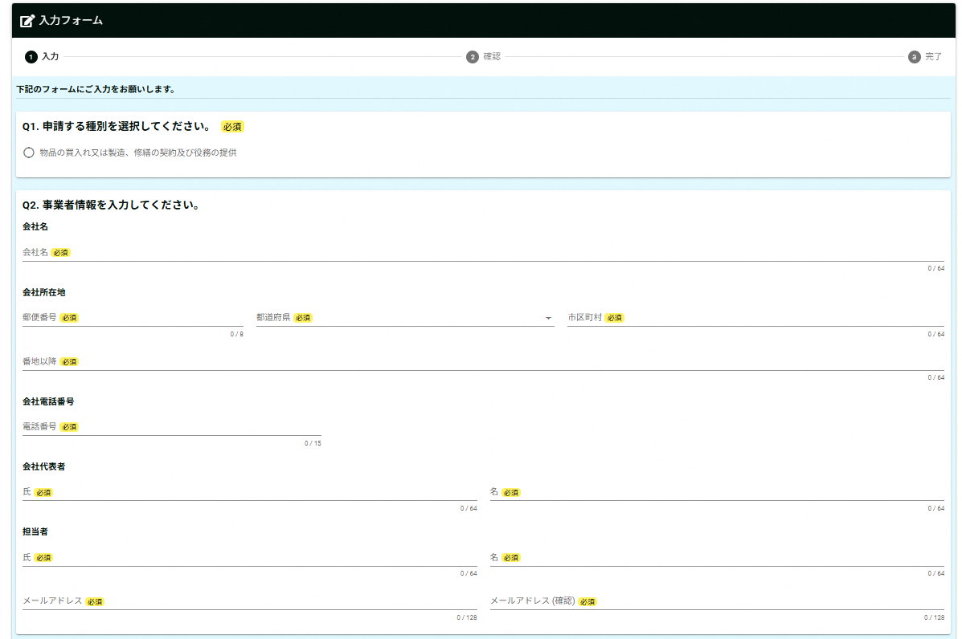

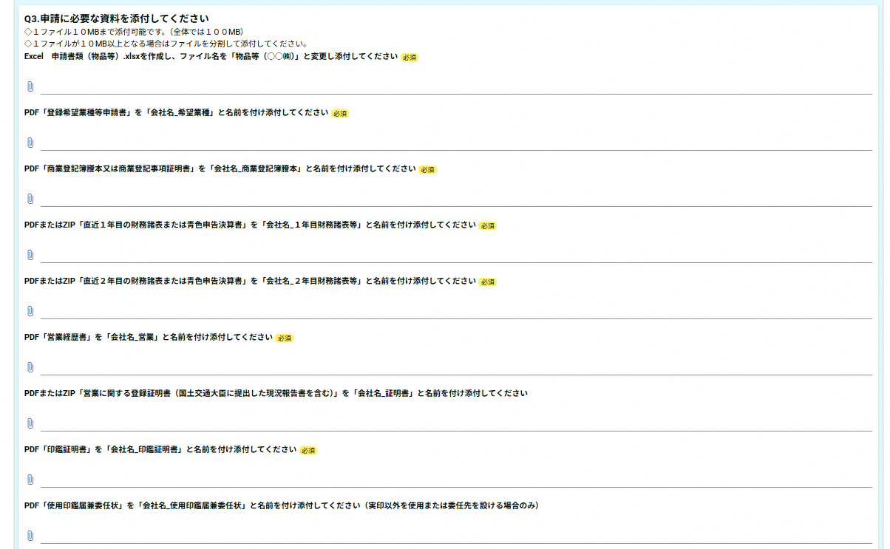

◇ | 税証明書提出区分
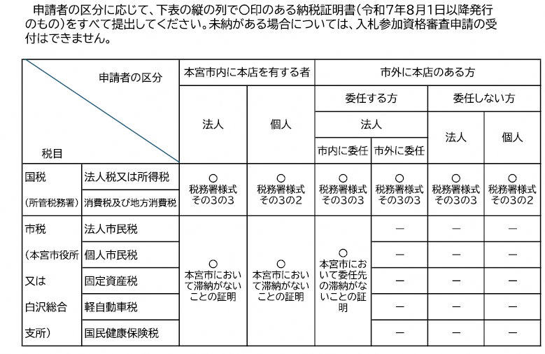

※納税義務のない税については、証明書の提出は不要です。

※滞納がないことの証明書は納税証明書に代えることも可能です。

※非課税の方は非課税であることがわかる課税証明書を提出してください。

※税務署が発行する消費税及び地方消費税の証明書の様式は、税額の証明書(その１）又は未納がないことの証明書
（その３、その３の２、その３の３）のいずれでも可能です。

※国税の納税証明書は、インターネット等を利用して交付請求することができます。詳しくは国税庁e-Taxホームページを
ご覧いただくか、所管の税務署にお問い合わせください。

※本宮市の滞納がないことの証明書（入札参加資格審査申請用）は、本宮市役所財務部税務課又は白沢総合支所窓口サー
ビス係で発行（有料）しています。

様式第8号 (記載例)
 | 様式第8号 |  |  |  |  |  | 受付番号 |  | 区分
記載不要

物品購入（修繕）等入札参加資格審査申請書
 |  |  |  |  | 令和 | 6 | 年 | 11 | 月 | 1 | 日
 | 本宮市長 様

今般、貴市発注に係る物品購入、修繕及び役務の提供の入札に参加したいので、指定の書類を添えて入札参加資
格の審査を申請します。なお、この申請書及び添付書類の記載事項はすべて事実と相違なく、かつ、地方自治法施
行令第167条の4第1項及び第2項のいずれにも該当していないことを誓約します。

 | 申請者 （本社・本店） | フリガナ |  | モトミヤジムキキ カブシキガイシャ
 |  | 商号又は名称 |  | もとみや事務機器 株式会社
 |  | 代表者役職名 |  | 代表取締役社長
 |  | 代表者氏名 |  | 本宮 太郎
 |  | 所在地 （登記・事実上） | 郵便番号 | 969-1192
 |  |  | 住所 | 福島県本宮市本宮字万世２１２番地
 |  | 電話番号 |  | 0243-24-5306
 |  | FAX番号 |  | 0234-34-3138
 |  | メールアドレス |  | moto‐mi |  |  | ＠ | city.motomiya.lg.jp
 | 契約を締結する支店・営業所 （本店（本社）と契約する場合は記載不要） | フリガナ |  | モトミヤドケン カブシキガイシャ シラサワエイギョウショ
 |  | 商号又は名称 |  | もとみや事務機器 株式会社 白沢営業所
 |  | 代表者役職名 |  | 所長
 |  | 代表者氏名 |  | 白沢 花子
 |  | 所在地 | 郵便番号 | 969-1292
 |  |  | 住所 | 福島県本宮市白岩字堤崎４９４番地２２
 |  | 電話番号 |  | 0243-44-2111
 |  | FAX番号 |  | 0243-44-2447
 |  | メールアドレス |  | shira-sawa |  |  | ＠ | city.motomiya.lg.jp
 | 申請書 作成者 | 所属名 |  | 総務課
 |  | フリガナ |  | シラサワ ジロウ
 |  | 担当者名 |  | 白沢 次郎
 |  | 電話番号 |  | 0243-44-2111

【審査のポイント】
・申請者は本店であり「商業登記簿謄本」と「使用印鑑届兼委任状」の記載内容と一致しているか
・契約を締結する支店・営業所は「使用印鑑届兼委任状」の受任者と記載内容が一致しているか

様式第9号 (記載例)
様式第9号
登録希望業種等申請書
商号又は名称（ もとみや事務機器 株式会社 ）

大分類 |  | 小分類 |  | 主な実績
番号 | 区分名 | 番号 | 業種名 | 内容 | 金額 | 契約締結日 | 公・民
2 | 文房具・事務機器類 | 1 | オフィス家具（事務机、椅子、ロッカー等） | 事務机 | 2,000,000 | 2024-04-10 | 公
 |  |  |  | ロッカー | 3,000,000 | 2024-05-16 | 公

 |  |  | （ ）
5 | 用紙類 | 1 | コピー・印刷・フォーム用紙（PPC用紙・上質紙・中質紙等） | コピー用紙 | 2,500,000 | R6.5.21 外 | 公

 |  |  | （ ）
53 | その他 | 10 | その他 | ○○データプリント | 1,000,000 | 2024-08-16 | 公
その他を選択した場合のみ（ ）内に内容を記載してください。

 |  |  | （データプリントサービス）

大分類及び小分類については、分類品目表に記載の番号を入力すると区分名が自動入力されます。

【審査のポイント】
・希望する業種すべてについて記載してください
・主な実績については公官庁を優先して記載してください

様式第10号 (記載例)
様式第10号（第8条関係）
営業経歴書
商号又は名称（ もとみや事務機器 株式会社 ）

１．経営規模
営業年数 |  | 3 | 年 | （創業 |  | 令和2 | 年 | 8 | 月）
 | （現組織への変更 |  |  |  |  |  | 年 |  | 月）
資本金 | 30,000,000円 |  |  | 自己資本額 |  | 10,000,000円
総従業員数 | 200 |  |  | 人
経営比率 | 流動資産（a) |  |  | 流動負債(b) |  |  | 流動比率(a)/(b)×100
 | 2,299,305円 |  |  | 1,324,538円 |  |  | 173
財務諸表から転記してください。
２．営業許可（登録、認可、届出）一覧
登録希望業種区分 |  | 許認可等の名称 |  |  | 許可等の期間
登録を希望する業種について、法令の規定に基づく許可、認可、登録等を必要とする場合にその内容を記入してください。また、証明書の写しを添付してください。

３．主な営業所名（委任先以外）
名 称 |  | 責任者職氏名 |  | 所 在 地 |  |  | 連 絡 先
○○サービスセンター |  | ＣＳ部長 |  | 郡山市○○○○ |  |  | ○○〇-○○○-〇○○○
 |  | ○○○○
委任先以外の支店・営業所等があれば記入してください。

特約店または代理店があれば記入してください。
４．主な販売代理（特約）店等
特約店又は代理店 |  | 契約相手方 |  |  |  | 取扱メーカー
代理店 |  | ○○株式会社 |  |  |  | ○○製品（複写機、複合機等）
【審査ポイント】
・経営規模について、添付書類の内容と一致するか
・営業許可一覧に記載の許可書の写しは添付されているか

様式第3号 (記載例)
様式第3号
使用印鑑届（兼委任状）

 |  |  |  | 令和６ | 年 | 11 | 月 | 1 | 日
押印必須
印
本宮市長
 |  |  |  |  |  |  |  | 代表者印（実印）
 | 所在地 | 福島県本宮市本宮字万世２１２番地
申請者 | 商号 | もとみや事務機器 株式会社
 | 代表者職氏名 | 代表取締役 本宮 太郎

入札・見積への参加、契約の締結並びに代金の請求及び受領のために、代表者印（実印）
に代えて下記の印鑑を使用したいので届けます。

 |  |  |  |  | 使用印（実印と異なる場合のみ）
 |  |  |  |  | ※権限を委任する場合、押印不要
使用印を登録する場合のみ押印

私は、次の者を代理人と定め、下記のとおり権限を委任します。

委任期間 | 2025-04-01 |  | から | 2027-03-31
委任事項１～５すべてを委任する場合のみ認められます。この内容が１つでもかけた場合は営業所等への委任は認められません。
委任事項 | 1 入札及び見積に関する件
 | 2 契約締結に関する件
 | 3 契約代金の請求及び受領に関する件
 | 4 復代理人選任に関する件
 | ５ その他契約履行に関する一切の件

印
 |  |  |  |  |  |  |  | 受任者印
 | 所在地 | 福島県本宮市白岩字堤崎４９４番地２２
受任者 | 商号 | もとみや事務機器 株式会社 白沢営業所
 | 代表者職氏名 | 所長 白沢 花子

【審査ポイント】
・委任事項の４項目に変更はないか
・委任期間は「令和７年４月１日から令和９年３月３１日」となっているか
・押印はされているか
・「申請者」と「受任者」は入札参加資格申請書に記載された内容と一致するか

様式第４号（第８条関係）誓約書（記載例）
様式第4号（第8条関係）

誓 約 書
申請日を記載してください。

2024-11-01

押印必須
本宮市長

印
 |  | 住 所 | 福島県本宮市本宮字万世２１２番地
 |  | 商号又は名称 | もとみや事務機器 株式会社 | ㊞
 |  | 代表者職・氏名 | 代表取締役社長 本宮 太郎

私は、次の事項について、いずれにも該当しないことを誓約します。 また、次の事項に該当することとなった場合には、速やかに届け出るとともに、参加資格の取消しなど、市の行う一切の措置について異議申立てを行いません。

１ | 暴力団（暴力団員による不当な行為の防止等に関する法律（平成３年法律第７７号）第２条第２号に規定する暴力団をいう。以下同じ。）又は暴力団員（暴力団員による不当な行為の防止等に関する法律第２条第６号に規定する暴力団員をいう。以下同じ。）が経営に実質的に関与していると認められる者

２ | 自己若しくは第三者の不正の利益を図る目的又は第三者に損害を加える目的をもって、暴力団又は暴力団員を利用していると認められる者

３ | 暴力団員と認められる者

４ | 暴力団又は暴力団員に対して資金等を供給し、又は便宜を供与する等直接的又は積極的に暴力団の維持又は運営に協力し、又は関与していると認められる者

５ | 暴力団又は暴力団員と社会的に非難されるべき関係を有すると認められる者

６ | 法人にあっては、その役員（その支店又は営業所の代表者を含む。７において同じ。）が、自己、自社若しくは第三者の不正の利益を図る目的又は第三者に損害を加える目的をもって、暴力団又は暴力団員を利用していると認められる者

７ | 法人については、その役員のうちに３から５までのいずれかに該当するものがある者

